Sheet1
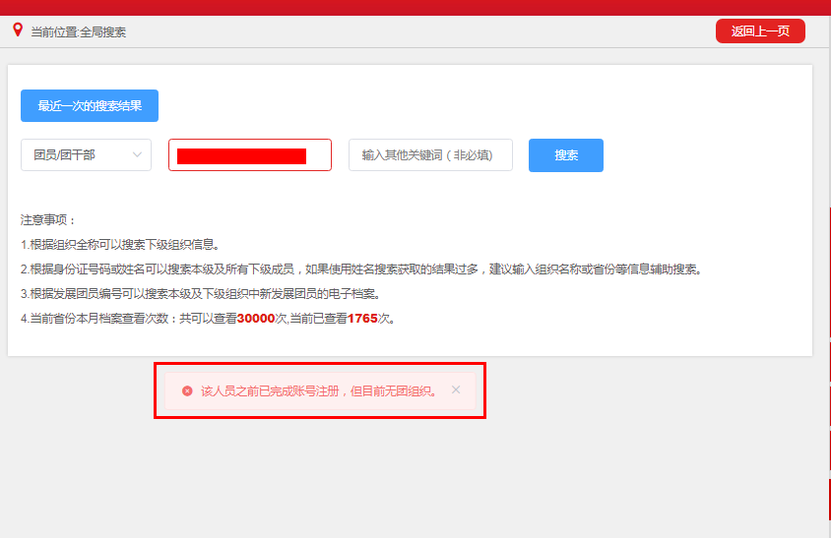
XXX（单位）“该人员之前已完成账号注册，但目前无团组织”汇总表（2024年12月更新）
填报单位（加盖公章）： 填报人： 填报时间： 联系方式：
序号 | 姓名 | 身份证号 | 身份证号检查 | 删除原因 | 入团所属地区或学校 | 联系方式 | 备注
 |  |  | 空 | 该人员之前已完成账号注册，但目前无团组织。
 |  |  | 空
 |  |  | 空
 |  |  | 空
 |  |  | 空
 |  |  | 空
 |  |  | 空
注意事项：提交表格之前请用智慧团建系统搜索身份证号，确认系统显示“该人员之前已完成账号注册，但目前无团组织”（如图所示） 显示其他内容则不符合此类情况，请不要填写本表

